Escala
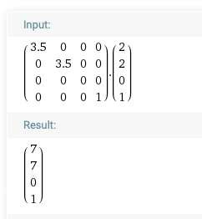
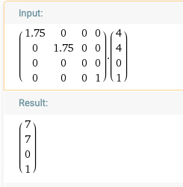
 |  |  | P' |  |  | M |  | P
 |  |  |  |  |  |  |  |  |  | 1 | 2 | 3 | 4 | 5 | 6 | 7 | 8 | 9
 | p1' | x | 7 | 3.5 | 0 | 0 | 0 | 2 | 1
 |  | y | 7 | 0 | 3.5 | 0 | 0 | 2 | 2 |  | p1 |  | p4 |  |  | p4'
 |  | z | 0 | 0 | 0 | 0 | 0 | 0 | 3
 |  |  | 1 | 0 | 0 | 0 | 1 | 1 | 4 |  | p2 |  | p3
 |  |  |  |  |  |  |  |  | 5
 |  |  |  |  |  |  |  |  | 6
 |  |  |  |  |  |  |  |  | 7 |  | p2' |  |  |  |  | p3'
 |  |  |  |  |  |  |  |  | 8

Tomando (2,2) como punto incial |  |  |  |  | Tomando (4,4) como punto incial

Translación
 |  | P' |  |  | M |  | P
 |  |  |  |  |  |  |  |  | 1 | 2 | 3 | 4 | 5 | 6 | 7 | 8 | 9
p1' | x | 5 | 1 | 0 | 0 | 3 | 2 | 1
 | y | 5 | 0 | 1 | 0 | 3 | 2 | 2 |  | p1 |  | p2
 | z | 0 | 0 | 0 | 1 | 0 | 0 | 3
 |  | 1 | 0 | 0 | 0 | 1 | 1 | 4 |  | p4 |  | p3
 |  |  |  |  |  |  |  | 5 |  |  |  |  | p1' |  | p2'
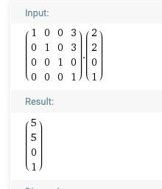
 |  |  |  |  |  |  |  | 6
 |  |  |  |  |  |  |  | 7 |  |  |  |  | p4' |  | p3'
 |  |  |  |  |  |  |  | 8

